概要
目標角度と現在角度の推移
項目 | 値
生成日時 | 2026-09-25 20:16:11
記録点数 | 3202
記録時間 [s] | 320.2
最終目標角度 [deg] | 90
最終指令角度 [deg] | 90
最終現在角度 [deg] | 89.838172443
最終角度誤差 [deg] | 0.16182755685
最大追従誤差 [deg] | 2.7800540085
最終状態 | POST_ROTATION_TRANSLATING

把持点（生値） | 最小法線力 [N] | 平均法線力 [N] | 最大法線力 [N]
AMIR1 左指 | 0.00051567318339 | 12.803434347 | 30.160550317
AMIR1 右指 | 0.00023401233257 | 15.321923637 | 33.231457756
AMIR2 左指 | 0.0341471207 | 13.880815726 | 27.57404037
AMIR2 右指 | 0.040811196833 | 16.183401849 | 30.537691586

把持点（把持直後=0補正） | 最小変動 [N] | 平均変動 [N] | 最大変動 [N]
AMIR1 左指 | 0.0032854873989 | 6.3786504393 | 20.084944353
AMIR1 右指 | 0.00019011189071 | 6.2020540167 | 21.617264685
AMIR2 左指 | 5.3605306388E-05 | 5.0399339208 | 20.097642872
AMIR2 右指 | 0.0037596824104 | 4.8809835827 | 22.612280518

把持点の法線力推移（表示用平滑値）
物体重心位置 | 初期値 [m] | 最終値 [m] | 変位 [m]
X | 2.5721210148E-22 | 0.98111047439 | 0.98111047439
Y | -1.3228627998E-21 | 6.2016195146E-05 | 6.2016195146E-05

把持直後基準の法線力変動

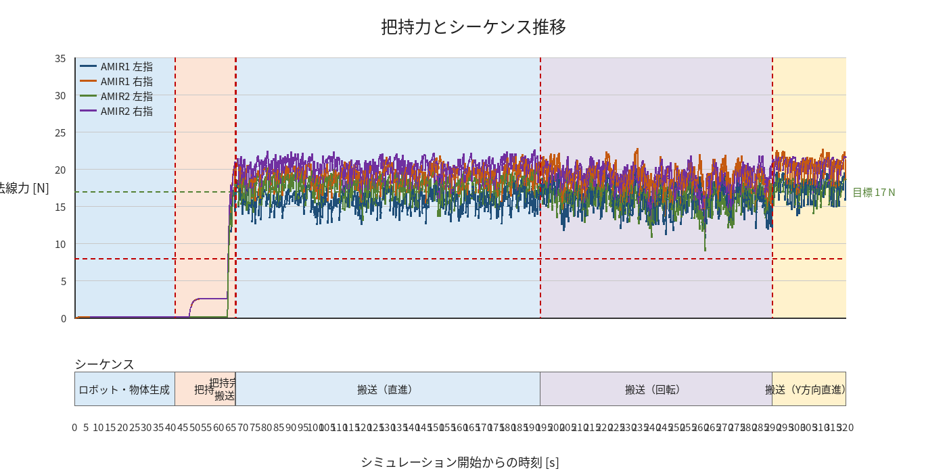

物体姿勢 XYZ（Roll・Pitch・Yaw）

物体重心位置のX-Y軌跡（Zは除外）

右指グラフ
